Tabelle1
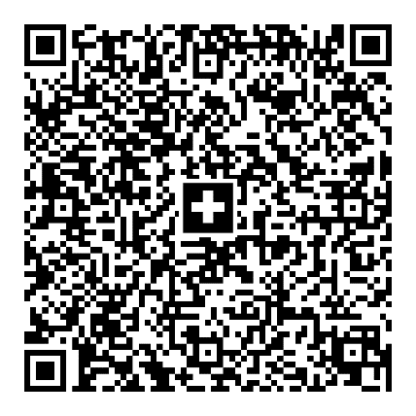
Empfangsschein |  |  | Zahlteil |  | Konto / Zahlbar an
Konto / Zahlbar an |  |  |  |  | CH58 0079 1123 0008 8901 2
CH58 0079 1123 0008 8901 2 |  |  |  |  | John Doe
John Doe |  |  |  |  | Hauptstrasse 22
Hauptstrasse 22 |  |  |  |  | 4052 Basel
4052 Basel
 |  |  |  |  | Zusätzliche Informationen
Zahlbar durch |  |  |  |  | Rechnung Nr. 123
Rachel Smith |  |  |  |  | Datum 05.06.2020
Beispielstrasse 1
4052 Basel |  |  |  |  | Zahlbar durch
 |  |  |  |  | Rachel Smith
 |  |  |  |  | Beispielstrasse 1
Währung | Betrag |  | Währung | Betrag | 4052 Basel
CHF | 123.45 |  | CHF | 123.45

 |  | Annahmestelle

